Table 1
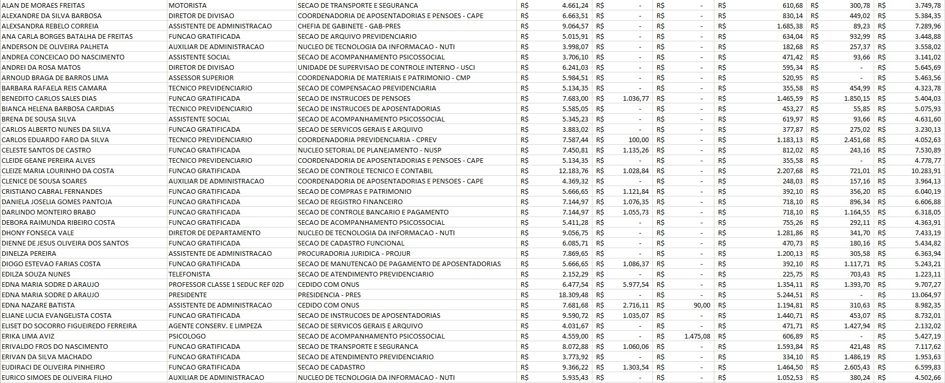
Lista Nominal de Servidores Cargos e Remunerações - Junho /2024

